Sheet1
 | Total Geral | Total de Branca | Branca |  |  | Total de Preta | Preta |  |  |  | Total de Parda | Parda |  |  |  | Total de Amarela | Amarela |  |  | Total de Indígena | Indígena |  |  | Total de Não declarada | Não declarada
Localidade da Escola |  |  | Estadual | Municipal | Privada |  | Federal | Estadual | Municipal | Privada |  | Federal | Estadual | Municipal | Privada |  | Estadual | Municipal | Privada |  | Estadual | Municipal | Privada |  | Federal | Estadual | Municipal | Privada
Salvador | 72,445 | 2,994 | 1,858 | 853 | 283 | 20,227 | 1 | 14,137 | 5,703 | 386 | 37,530 | 5 | 24,679 | 10,919 | 1,927 | 351 | 215 | 116 | 20 | 152 | 84 | 54 | 14 | 11,191 | 147 | 7,265 | 1,894 | 1,885

Cor/Raça |  | Dependência Administrativa

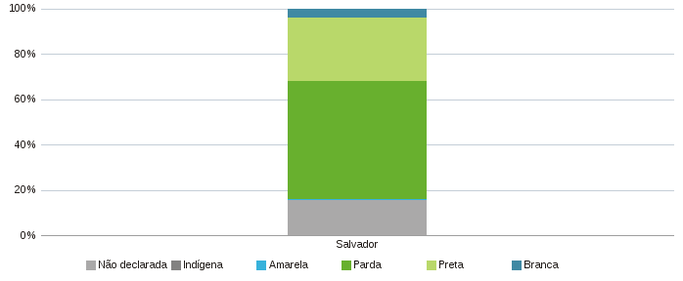 |  | 